Sheet1 (2)
 |  |  |  |  |  |  |  |  |  |  |  |  |  | C4
 |  | 测 量 放 样 记 录

工程名称 |  |  | 温州市瓯江口新区一期市政工程PPP项目（瓯扬河、滨水北路和跨海一路等）一河八路十二桥工程 |  |  |  |  | 施工单位 |  |  | 上海建工集团股份有限公司
放样部位（桩号） |  |  | 滨水北路（K0+972.951~K1+335.887）下面层 |  |  |  |  | 放样日期 |  |  | 2018-03-28
原施测人 |  |  | 李璐 |  |  |  |  | 放样人 |  |  | 陈赛美
测量放样情况（示意图） | 测站点 |  |  | / |  |  | 后视点 |  |  | E11-2
 | 测站点高程 |  |  | / |  |  | 后视点高程 |  |  | 4.355

 | 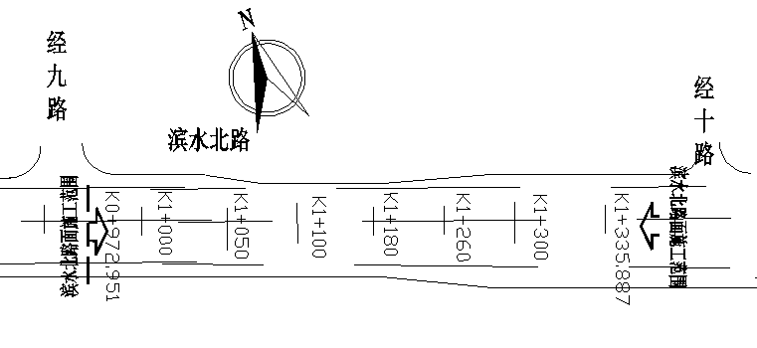

 | 桩号 |  | 左29m |  | 左24.5m | 左21.5m | 左4m |  | 中 |  | 右4m | 右19m | 右22m | 右26.5m
 | K0972.951 |  | 3.288 |  | 3.385 | 3.441 | 3.857 |  | 3.935 |  | 3.856 | 3.555 | 3.494 | 3.407
 | K1000.00 |  | 3.250 |  | 3.346 | 3.400 | 3.815 |  | 3.895 |  | 3.817 | 3.517 | 3.457 | 3.367
 | K1020.00 |  | 3.219 |  | 3.317 | 3.370 | 3.786 |  | 3.865 |  | 3.786 | 3.485 | 3.424 | 3.336
 | K1040.00 |  | 3.193 |  | 3.290 | 3.343 | 3.762 |  | 3.840 |  | 3.762 | 3.458 | 3.401 | 3.311
 | 桩号 |  | 左26.5m |  | 左22m | 左19m | 左4m |  | 中 |  | 右4m | 右19m | 右22m | 右26.5m
 | K1080.00 |  | 3.247 |  | 3.336 | 3.396 | 3.696 |  | 3.778 |  | 3.698 | 3.397 | 3.340 | 3.247
 | K1100.00 |  | 3.215 |  | 3.301 | 3.362 | 3.664 |  | 3.743 |  | 3.664 | 3.362 | 3.301 | 3.214
 | K1120.00 |  | 3.204 |  | 3.297 | 3.353 | 3.653 |  | 3.735 |  | 3.655 | 3.355 | 3.297 | 3.203
 | K1140.00 |  | 3.206 |  | 3.300 | 3.358 | 3.658 |  | 3.738 |  | 3.657 | 3.358 | 3.297 | 3.210
 | K1160.00 |  | 3.241 |  | 3.332 | 3.390 | 3.690 |  | 3.770 |  | 3.691 | 3.389 | 3.330 | 3.238
 | K1180.00 |  | 3.283 |  | 3.374 | 3.435 | 3.736 |  | 3.814 |  | 3.735 | 3.435 | 3.376 | 3.285
 | K1200.00 |  | 3.361 |  | 3.451 | 3.510 | 3.810 |  | 3.890 |  | 3.808 | 3.510 | 3.452 | 3.359
 | 桩号 |  | 左30m |  | 左25.5m | 左22.5m | 左4m |  | 中 |  | 右4m | 右24.75m | 右27.75m | 右32.25m
 | K1280.00 |  | 3.719 |  | 3.812 | 3.870 | 4.239 |  | 4.320 |  | 4.242 | 3.824 | 3.764 | 3.673
 | K1300.00 |  | 3.831 |  | 3.919 | 3.978 | 4.349 |  | 4.429 |  | 4.348 | 3.933 | 3.872 | 3.783
 | K1320.00 |  | 3.942 |  | 4.031 | 4.089 | 4.460 |  | 4.540 |  | 4.460 | 4.045 | 3.983 | 3.894
 | K1335.887 |  | 4.009 |  | 4.097 | 4.159 | 4.525 |  | 4.607 |  | 4.527 | 4.112 | 4.050 | 3.962
放样 依据

备 注

 | 观测： |  |  | 放样： |  |  | 计算： |  |  |  | 施工项目技术负责人：

